SRI European Equity
SRI EUROPEAN EQUITY

CHARAKTERISTIKA FONDU
STRUKTURA FONDU

5,77% energetika | 5.77%
9,66% materiály | 9.66%
17,61% finanční služby | 17.61%
4,61% informační technologie | 4.61%
12,05% spotřeba - cyklická | 12.05%
13,48% průmysl | 13.48%
16,17% zdravotnictví | 16.17%
9,84% spotřeba - necyklická | 9.84%
10,80% ostatní | 10.80%
Název fondu: | SRI European Equity

AKCIOVÝ FOND
Investiční manažer: | Generali Investments Europe
Hodnota fondu: | 262,98 mEUR
Počátek obchodování: | 2007-03-29 |  | vykouzlit někomu úsměv na tváři
Investiční cíl: Cílem fondu je překonat svůj benchmark (kterým je MSCI Europe - Net Total Return Index) a poskytovat dlouhodobé zhodnocení kapitálu. Fond investuje téměř 90 % svých aktiv do akcií společností, které jsou kompatibilní s kritérii ESG. Portfolio manager vybírá ze společností, které mají nejlepší enviromentální, sociální a firemní řízení. Fond může používat finanční nástroje a deriváty pro investiční účely.

POPLATKY GENERALI POJIŠŤOVNA A.S.*
TOP 10
GENERALI INVESTMENTS LUXEMBOURG SA
Rozdíl mezi nákupním a prodejním kurzem podílových jednotek: | Běžné/jednorázové pojistné: 5 %/0 % Mimořádné pojistné 2% resp. 3 %** | Společnost |  |  | % v portfoliu | Sektor
Částečný odkup: | 0,25 % z odkoupené částky, minimálně však 50 Kč a maximálně 500 Kč | Roche Holding AG |  |  | 3.86 | zdravotnictví
Poplatky za přemístění: | V každém poj. roce 2 zdarma, jinak 0,25 % akt. hodnoty přemístěných jednotek, min. 50 Kč a max. 500 Kč. | LVMH Moet Hennessy Louis Vuitton SE |  |  | 2.71 | spotřeba - necyklická
Poplatky za správu fondu***: | 2 % p.a. | Dassault Systemes SA |  |  | 2.35 | informační technologie
* výtah ze sazebníku poplatků k IŽP týkající se fondů, v případě rozdílů platí sazebník poplatků |  | ASML Holding NV |  |  | 2.27 | informační technologie
 |  | AXA SA |  |  | 2.21 | finanční služby
** závisí na produktu *** náklady za správu fondu jsou započtené v NAV (t.j. v kurzu) |  | Orange SA |  |  | 2.17 | komunikační skužby
KOMENTÁŘ K TRHU
KOMENTÁR TRHU
KOMENTÁŘ TRHU
KOMENTÁŘ TRHU
VÝKONNOST FONDU
 |  | Air Liquide SA |  |  | 2.15 | materiály
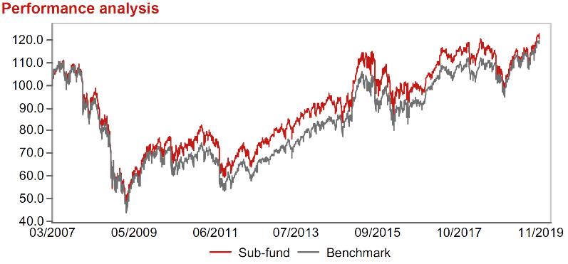 |  | RELX PLC |  |  | 2.12 | průmysl
Výkonnost od založení
 |  | L´Oreal SA |  |  | 2.12 | spotřeba - cyklická
 |  | Prudential plc |  |  | 2.07 | finanční služby

STATISTIKY
 |  | STD | IR | TE | Rating Morningstar(4) |  | Quartile Morn.
 |  | 11.75% | -0.19% | 2.59% | x |  | x
 |  | (1) Standard Deviation (Směrodatná odchylka): míra rizika, volatilita výkonnosti fondu. (2) Information Ratio (Informační poměr): poměr průměrně dosaženého výnosu oproti odchylce od indexu. (3) Tracking Error: směrodatná odchylka rozdílu výkonnosti fondu

VÝKONNOST (EUR)

 |  | 3 měsíce (%) | YTD (%) |  | 1 rok (%) | od počátku (%)
SRI European Equity (ISIN: LU0145455811) |  | 9.98 | 19.98 |  | 14.32 | 21.82
Benchmark * |  | 7.47 | 23.50 |  | 16.67 | 19.66
Excess Return |  | 2.51 | -3.52 |  | -2.35 | 2.16
Listopad 2019
* MSCI Europe - Net Total Return Index
Hodnota investice do podílových fondů může růst, klesat nebo stagnovat podle situace na finančních trzích. Minulé výnosy nejsou zárukou výnosů v budoucnu.

